生产MA-1
92107半成品MA |  |  | BABYCORNS - BABYCORNS SURPRISE - SERIES 1 - PLUSH SMALL#92107 |  |  |  |  |  | 92108半成品MA |  |  | BABYCORNS - BABYCORNS SURPRISE - SERIES 1 - PLUSH LARGE#92108
Description | 下单日期 | 要求完货日期 | 蝴蝶（无机芯款） | 瓢虫（无机芯款） | 长颈鹿（无机芯款） | 大象（无机芯款） | 布标日期码 | 备注 | Description | 下单日期 | 要求完货日期 | 兔子（机芯款） | 兔子（小公仔） | 独角兽（机芯款） | 独角兽（小公仔） | 小猫（机芯款） | 美国猫（小公仔） | 斑点狗（机芯款） | 斑点狗（小公仔） | 布标日期码 | 备注
MA-RR-1060 | 2024-01-03 | 2024-03-29 | 20,000 | 20,000 | 20,000 | 20,000 | DG20240306 |  | MA-RR-1060 | 2024-01-03 | 2024-03-29 | 20,000 | 20,000 | 20,000 | 20,000 | 20,000 | 20,000 | 20,000 | 20,000 | DG20240307 |  | 80000
MA-RR-1093 | 2024-02-22 | 2024-05-23 | 20,000 | 20,000 | 20,000 | 20,000 | DG20240508 |  | MA-RR-1132 | 2024-03-20 | 2024-06-14 | 20,000 | 20,000 | 20,000 | 20,000 | 20,000 | 20,000 | 20,000 | 20,000 | DG20240606 |  | 80000
MA-RR-1175 | 2024-04-19 | 2024-07-09 | 20,000 | 20,000 | 20,000 | 20,000 | DG20240606 |  | MA_RR_1215 | 2024-05-11 | 2024-07-09 | 20,000 | 20,000 | 20,000 | 20,000 | 40,000 | 40,000 | 20,000 | 20,000 |  |  | 100000
MA_RR_1215 | 2024-05-11 | 2024-07-09 | 20,000 | 20,000 | 20,000 | 20,000 |  |  | MA-RR-1305 | 2024-07-03 | 2024-08-19 | 0 | 0 | 0 | 0 | 21,000 | 21,000 | 0 | 0 |  |  | 21000
MA-RR-1239 | 2024-05-24 | 2024-07-25 | 20,000 | 20,000 | 20,000 | 20,000 |  |  | MA-RR-1544 | 2025-02-19 | 2025-03-28 | 20,000 | 20,000 | 20,000 | 20,000 | 0 | 0 | 20,000 | 20,000
MA-RR-1305 | 2024-07-03 | 2024-08-19 | 20,000 | 20,000 | 20,000 | 20,000 |  |  | MA-RR-1803 | 2025-07-25 | 2025-10-29 |  |  |  |  | 21,000 | 21,000
MA-RR-1397 | 2024-09-25 | 2024-10-30 | 20,000 | 20,000 | 20,000 | 20,000
MA-RR-1480 | 2024-12-05 | 2025-01-15 | 20,000 | 20,000 | 20,000 | 20,000
MA-RR-1544 | 2025-02-19 | 2025-03-28 | 20,000 | 20,000 | 20,000 | 20,000
MA-RR-1599 | 2025-03-20 | 2025-05-16 | 20,000 | 20,000 | 20,000 | 20,000
MA-RR-1644 | 2025-05-09 | 2025-07-11 | 20,000 | 147 | 20,000 | 147 |  | MA色
MA-RR-1644 | 2025-05-09 | 2025-07-11 |  | 19,853 |  | 19,853
MA-RR-1711 | 2025-06-03 | 2025-08-08 | 25,000 | 25,000 | 22,000 | 21,000 |  | MA色
MA-RR-2147 | 2026-02-28 | 2026-04-04 | 20,000 | 20,000 | 20,000 | 20,000

24年删除数： |  |  | 113211 | 114499 | 111931 | 111992 | 451,632 |  | 24年删除数： |  |  | 52868 | 52868 | 52996 | 52996 | 79784 | 79784 | 52376 | 52376 | 238025
布料MA | 1053000 | 合计 | 265000 | 265000 | 262000 | 261000 | 1053000 |  | 布料MA | 362000 | 合计 | 80000 | 80000 | 80000 | 80000 | 122000 | 122000 | 80000 | 80000 | 362000
布料MA剩余 | 0 | 接单合计 | 260423 | 256033 | 256042 | 249099 | 1021597 |  | 布料MA剩余 | 0 | 接单合计 | 86340 | 86340 | 89995 | 89995 | 112597 | 112597 | 74269 | 74269 | 363200
预留客布标/款 | 5000 | MA 剩余 | 4577 | 8967 | 5958 | 11901 | 31403 |  | 预留客布标/款 | 5000 | MA 剩余 | (6340) | (6340) | (9995) | (9995) | 9403 | 9403 | 5732 | 5732 | (1200)
 |  |  | 129514 | 129594 | 127017 | 126412 |  |  |  |  |  | 56824 | 56824 | 56952 | 56952 | 83746 | 83746 | 56332 | 56332 | 253854
 |  |  | -130909 | -126439 | -129025 | -122687 |  |  |  |  |  | -29516 | -29516 | -33043 | -33043 | -28851 | -28851 | -17937 | -17937 | -109346
 |  |  |  |  |  |  | IC剩余：
 |  |  |  |  |  |  |  |  |  |  | IC剩余： | 0

 |  |  | #92107&#92108 公用
Description | 下单日期 | 要求完货日期 | 金色口水胶（低硼） | 粉色口水胶（低硼） | 金色口水胶（无硼） | 粉色口水胶（无硼）
MA-RR-1060 | 2024-01-03 | 2024-03-29 | 80,000 | 80,000
MA-RR-1093 | 2024-02-22 | 2024-05-23 | 20,000 | 20,000 | 20,000 | 20,000 |  |  |  | 金色口水胶（低硼） | 粉色口水胶（低硼） | 金色口水胶（无硼） | 粉色口水胶（无硼） | 合计
MA-RR-1132 | 2024-03-20 | 2024-06-14 | 40,000 | 40,000 | 0 | 0 |  |  | MA总数 | 594648 | 560352 | 80000 | 80000 | 1315000
MA-RR-1175 | 2024-04-19 | 2024-07-09 | 40,000 | 40,000 | 0 | 0 |  |  | PO | 565633 | 565633 | 68635 | 68635 | 1268536
MA-RR-1214 | 2024-05-11 | 2024-08-09 | 60,000 | 80,000 | 20,000 | 20,000 |  |  | 剩余 | 29015 | (5281) | 11365 | 11365 | 46464
MA-RR-1239 | 2024-05-24 | 2024-07-25 | 40,000 | 40,000 |  |  |  |  | 损耗/过期 |  |  | (7321) | (7194) | (14515)
MA-RR-1305 | 2024-07-03 | 2024-08-19 | 34,852 | 55,148 |  |  |  |  | 实际 | 29015 | -5281 | 4044 | 4171 | 31949
MA-RR-1397 | 2024-09-25 | 2024-10-30 | 40,000 | 40,000
MA-RR-1480 | 2024-11-13 |  | 15,500 | 15,500 | 20,000 | 20,000 | 不含MIT成分
MA-RR-1544 | 2025-02-19 | 2025-03-28 | 50,000 | 50,000
MA-RR-1599 | 2025-03-20 | 2025-05-16 | 90,296 | 29,704
MA-RR-1644 | 2025-05-09 | 2025-07-11 | 30,000 | 30,000 | 10,000 | 10,000
MA-RR-1711 | 2025-06-03 | 2025-08-08 | 33,000 | 40,000 | 10,000 | 10,000
MA-RR-1803 | 2025-07-25 | 2025-10-29 | 21,000
MA-RR-2147 | 2026-02-28 | 2026-04-04 | 40,000 | 40,000

 |  | 合计 | 634648 | 600352 | 80000 | 80000
 |  |  |  |  | 160000
 |  |  |  | 剩余： | 29198

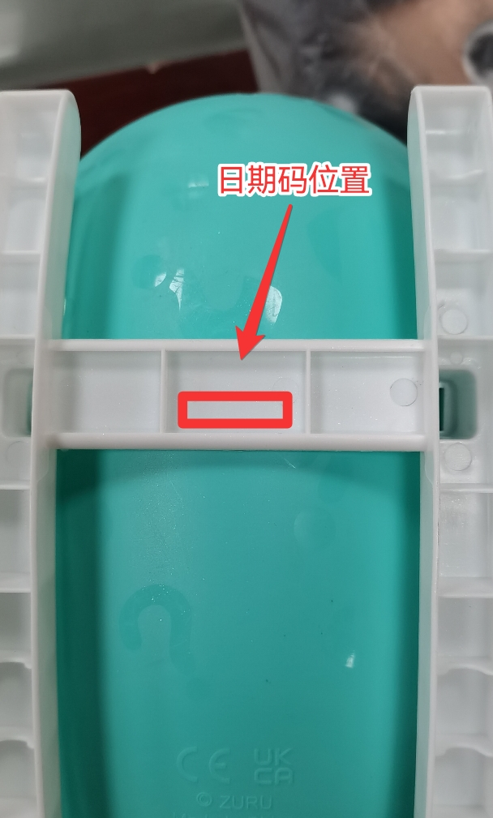
 |  |  |  | 24年删除数： | 43628

